баг-репорт
Наименование бага | Не нажимается кнопка "Помощь"
Название документа | Баг-репорт ID.1
Проект | тестирование ранней альфа-сборки игры Farming Fever
Дата проведения | 2024-09-07
Исполнитель | Олеся
Среда тестирования | ОС: Android 12 Устройсво: Pixel За XL; Galaxy Tab S6 SM-T865 Версия игры: bv:0.7.0.0. cv:0.7.0.01
Шаги теста | 1. Перейти по ссылке из присланого файла
 | 2. Установить игру
 | 3. Зайти в игру
 | 4.Нажать на значок шестеренки в нижнем правом углу
Фактический результат | Кнопка не реагирует на нажатие
Ожидаемый результат | При нажатии на кнопку "Помощь", осуществляется переход на страницу Поддержки Matryashka Games
Статус бага | Фактически результат не соответствует ожидаемому
Cерьезность бага | Minor
Приоритет устраниния бага | P1 High
Вложения

Наименование бага | Не нажимается кнопка "Политика конфиденциальноти"
Название документа | Баг-репорт ID.2
Проект | тестирование ранней альфа-сборки игры Farming Fever
Дата проведения | 2024-09-07
Исполнитель | Олеся
Среда тестирования | ОС: Android 12 Устройсво: Pixel За XL; Galaxy Tab S6 SM-T865 Версия игры: bv:0.7.0.0. cv:0.7.0.01
Шаги теста | 1. Перейти по ссылке из присланого файла
 | 2. Установить игру
 | 3. Зайти в игру
 | 4.Нажать на значок шестеренки в нижнем правом углу
 | 5. Нажать кнопку "Об игре"
 | 6. Нажать кнопку "Политика конфиденциальности"
Фактический результат | Кнопка не реагирует на нажатие
Ожидаемый результат | При нажатии на кнопку "Политика конфиденциальности", осуществляется переход на страницу с документом о политике конфиденциальности
Статус бага | Фактически результат не соответствует ожидаемому
Cерьезность бага | Minor
Приоритет устраниния бага | P1 High
Вложения | 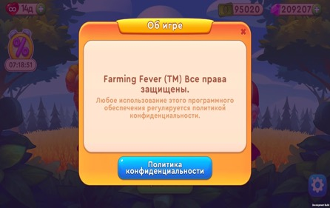

Наименование бага | Висящие иконки подарочной коробки за каждый день игры
Название документа | Баг-репорт ID.3
Проект | тестирование ранней альфа-сборки игры Farming Fever
Дата проведения | 2024-09-07
Исполнитель | Олеся
Среда тестирования | ОС: Android 12 Устройсво: Pixel За XL; Galaxy Tab S6 SM-T865 Версия игры: bv:0.7.0.0. cv:0.7.0.01
Шаги теста | 1. Перейти по ссылке из присланого файла
 | 2. Установить игру
 | 3. Зайти в игру
 | 4. Нажать на иконку будильника с процентами, открывающей магазин
 | 5. Нажать на кнопку "Забрать"значок подарочной коробки для принятия подарка
Фактический результат | Надпись награда и иконка самого подарка перекрывают магазин и висят, пока не закроешь магазин и не тыкнешь на сами подарки
Ожидаемый результат | При нажатии на кнопку "Забрать", всплывают иконки с подарками и надпись Награда в отдельном окне, чтобы не было наложения на другие элемены магазина. и при нажатии исчезает.
Статус бага | Фактически результат не соответствует ожидаемому
Cерьезность бага | Minor
Приоритет устраниния бага | P1 High
Вложения | 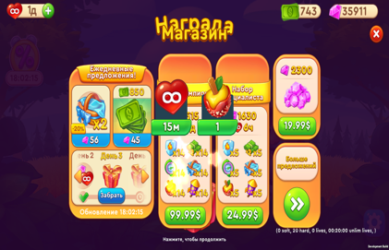
 | 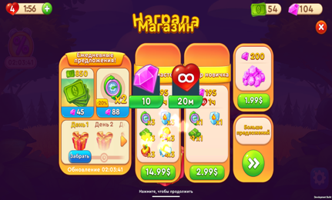
 | 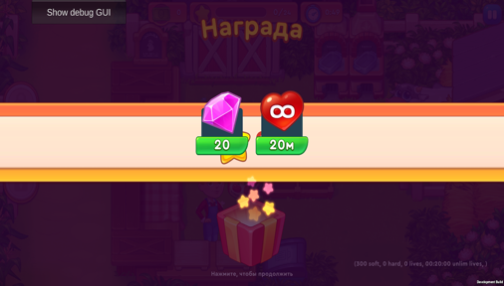

Наименование бага | Не списываются и не пополняется баланс $ баланс денежных купюр при покупках в магазине отображается некорректно
Название документа | Баг-репорт ID.4
Проект | тестирование ранней альфа-сборки игры Farming Fever
Дата проведения | 2024-09-07
Исполнитель | Олеся
Среда тестирования | ОС: Android 12 Устройсво: Pixel За XL; Galaxy Tab S6 SM-T865 Версия игры: bv:0.7.0.0. cv:0.7.0.01
Шаги теста | 1. Перейти по ссылке из присланого файла
 | 2. Установить игру
 | 3. Зайти в игру
 | 4. Нажать на иконку будильника с процентами, открывающей магазин
 | 5. Во вкладке ежедневные предложения -пополнить баланс за счет просмотра рекламного ролика, нажать на кнопку Free с изобрадением кадра для пополнения баланса на 500$ -либо купить 850$ за камни
Фактический результат | Рекламный ролик не запускается. Баланс $ остается прежним. При любых покупках в магазине баланс не меняется При покупке $ за камни баланс камней уменьшается на сумму покупки, а баланс $ остается прежним
Ожидаемый результат | После просмотра рекламного ролика баланс $ увеличивается на сумму (500$). При покупки 850$ за камни, баланс камней уменьшается на сумму покукпи, а баланс $ увеличивается на 850$ При осуществлении покупок пакетов в магазине, происходит списание $ с баланса
Статус бага | Фактически результат не соответствует ожидаемому
Cерьезность бага | Major
Приоритет устраниния бага | P1 High
Вложения | 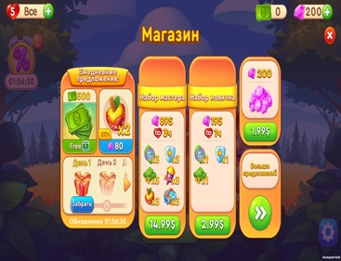
 | 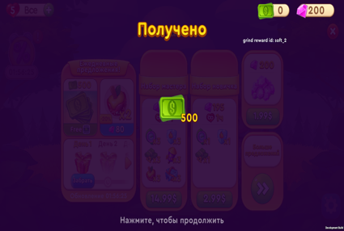
 | 

Наименование бага | Некорректный подсчет жизней при покупке пакета "Набор профессионала"
Название документа | Баг-репорт ID.5
Проект | тестирование ранней альфа-сборки игры Farming Fever
Дата проведения | 2024-09-07
Исполнитель | Олеся
Среда тестирования | ОС: Android 12 Устройсво: Pixel За XL; Galaxy Tab S6 SM-T865 Версия игры: bv:0.7.0.0. cv:0.7.0.01
Шаги теста | 1. Перейти по ссылке из присланого файла
 | 2. Установить игру
 | 3. Зайти в игру
 | 4. Нажать на иконку будильника с процентами, открывающей магазин
 | 5. Во вкладке ежедневные предложения нажать на кнопку покупки пакета "Набор профессионала"

Фактический результат | При покупке пакета набор профессионала (12 ч), происходит увеличение показателя жизни на 1 день
Ожидаемый результат | При покупке пакета набор профессионала с увеличенем продолжительности жизней (12 ч), происходит увеличение показателя жизни на 12 часов
Статус бага | Фактически результат не соответствует ожидаемому
Cерьезность бага | Major
Приоритет устраниния бага | P1 High
Вложения | 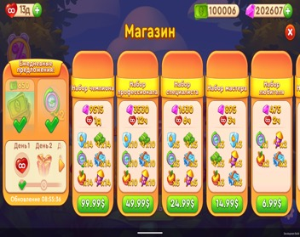
 | 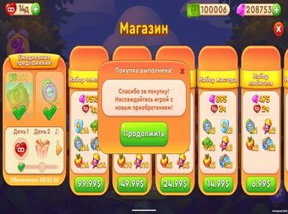

Наименование бага | Не отображаются бустеры, купленные в пакетах
Название документа | Баг-репорт ID.6
Проект | тестирование ранней альфа-сборки игры Farming Fever
Дата проведения | 2024-09-07
Исполнитель | Олеся
Среда тестирования | ОС: Android 12 Устройсво: Pixel За XL; Galaxy Tab S6 SM-T865 Версия игры: bv:0.7.0.0. cv:0.7.0.01
Шаги теста | 1. Перейти по ссылке из присланого файла
 | 2. Установить игру
 | 3. Зайти в игру
 | 4. Нажать на иконку будильника с процентами, открывающей магазин
 | 5. Купить пакет "Набор чемпиона"
 | 6. Купить пакет "Набор профессионала"
 | 7. Купить пакет "Набор специалиста"
 | 8. Купить пакет "Набор мастера"
 | 9. Купить пакет "Набор любителя"
 | 10. Купить пакет "Набор новичка"
Фактический результат | Баланс камней увеличился в соответствии с количеством в пакетах, баланс $ остается не изменился. Бустеры не активны.
Ожидаемый результат | Баланс камней увеличился в соответствии с количеством в пакетах, баланс $ уменьшился на сумму покупок. Счетчики бустеров активировались.
Статус бага | Фактически результат не соответствует ожидаемому
Cерьезность бага | Major
Приоритет устраниния бага | P1 High
Вложения | 
 | 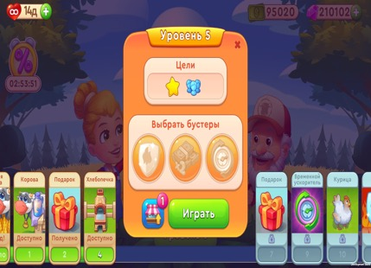

Наименование бага | При выключении экрана, переходе устройства в режим гибернации игра не приостанавливает свою работу (не сворачивается)
Название документа | Баг-репорт ID.7
Проект | тестирование ранней альфа-сборки игры Farming Fever
Дата проведения | 2024-09-07
Исполнитель | Олеся
Среда тестирования | ОС: Android 12 Устройсво: Pixel За XL; Galaxy Tab S6 SM-T865 Версия игры: bv:0.7.0.0. cv:0.7.0.01
Шаги теста | 1. Перейти по ссылке из присланого файла
 | 2. Установить игру
 | 3. Зайти в игру
 | 4. Нажать на устройстве на кнопку выключения экрана для перехода в режим гибернации.
 | 5. Нажать на кнопку включения экрана для выхода из режима гибернации

Фактический результат | При нажатии кнопки для выхода из режима гибернации сразу отображается игра
Ожидаемый результат | При нажатии кнопки для выхода из режима гибернации отображается рабочий стол, а игра свернута и находится в режиме ожидания (фоново)
Статус бага | Фактически результат не соответствует ожидаемому
Cерьезность бага | Major
Приоритет устраниния бага | P1 High
Вложения

Наименование бага | Не отображается реклама, при покупке дополнительной жизни
Название документа | Баг-репорт ID.8
Проект | тестирование ранней альфа-сборки игры FarmingFever
Дата проведения | 2024-09-07
Исполнитель | Олеся
Среда тестирования | ОС: Android 12 Устройсво: Pixel За XL; Galaxy Tab S6 SM-T865 Версия игры: bv:0.7.0.0. cv:0.7.0.01
Шаги теста | 1. Перейти по ссылке из присланого файла
 | 2. Установить игру
 | 3. Зайти в игру
 | 4. Нажать на кнопку + в верхнем левом углу для покупки дополнительной жизни
 | 5. Нажать на кнопку "Бесплатно"

Фактический результат | При нажатии кнопки происходит увеличение счетчика жизни на 1 жизнь, можно продолжать игру
Ожидаемый результат | При нажатии кнопки, идет показ рекламного ролика с отсылкой в маркет мобильных приложений для установки игры, после окончания рекламного блока происходит увеличение счетчика жизни на 1 жизнь, можно продолжать игру
Статус бага | Фактически результат не соответствует ожидаемому
Cерьезность бага | Major
Приоритет устраниния бага | P2 Medium
Вложения | 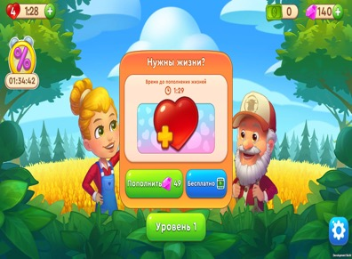
 | 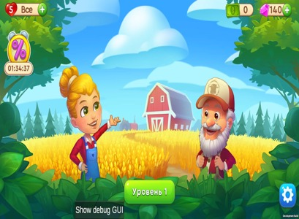

Наименование бага | Не нажимается кнопка играть после окончания уровней
Название документа | Баг-репорт ID.9
Проект | тестирование ранней альфа-сборки игры Farming Fever
Дата проведения | 2024-09-07
Исполнитель | Олеся
Среда тестирования | ОС: Android 12 Устройсво: Pixel За XL; Galaxy Tab S6 SM-T865 Версия игры: bv:0.7.0.0. cv:0.7.0.01
Шаги теста | 1. Перейти по ссылке из присланого файла
 | 2. Зайти в игру
 | 3. Установить игру
 | 4. Пройти игру полностью
 | 5. Нажать на кнопку "Играть" в всплывшем окне с новой игрой

Фактический результат | При нажатии кнопки происходит переход в маркет для установки новой игры
Ожидаемый результат | При нажатии кнопки, идет показ рекламного ролика с отсылкой в магазин мобильных приложений для установки игры, после окончания рекламного блока происходит увеличение счетчика жизни на 1 жизнь, можно продолжать игру
Статус бага | Фактически результат не соответствует ожидаемому
Cерьезность бага | Minor
Приоритет устраниния бага | P2 Medium
Вложения | 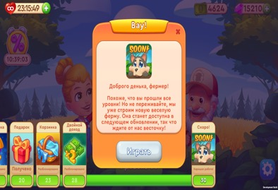

Наименование бага | Самопроизвольное завершение уровня 28
Название документа | Баг-репорт ID.10
Проект | тестирование ранней альфа-сборки игры Farming Fever
Дата проведения | 2024-09-07
Исполнитель | Олеся
Среда тестирования | ОС: Android 12 Устройсво: Pixel За XL; Galaxy Tab S6 SM-T865 Версия игры: bv:0.7.0.0. cv:0.7.0.01
Шаги теста | 1. Перейти по ссылке из присланого файла
 | 2. Установить игру
 | 3. Зайти в игру
 | 4. Пройти игру до 28 уровня
 | 5. Собрать пшеницу
 | 6. Поставить пшеницу для выпечки хлеба
 | 7. Подождать пока хлеб подгорит
 | 8. Нажать на любую часть экрана, кога всплывет надпись: Не дайте вашей продукции испортиться!
Фактический результат | При нажатии на экран, выскакивает окно: почти получилось, где предлагается сдаться или перезапустить уровень, при нажатии на крестик для закрытия окна уровень перезапускается. При нажатии на кнопку "сдаться" и "выйти", так же перезапускается уровень. При нажатии на продолжение за камни, уровень продолжается
Ожидаемый результат | При нажатии на экран, игра продолжается
Статус бага | Фактически результат не соответствует ожидаемому
Cерьезность бага | Critical
Приоритет устраниния бага | P1 High
Вложения | 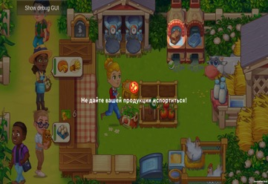
 | 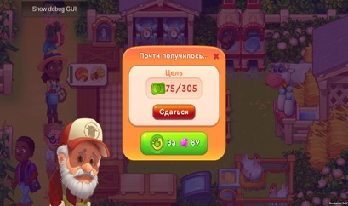
 | 

Наименование бага | Несоответствие иконки хлеб у покупателя и продавца
Название документа | Баг-репорт ID.11
Проект | тестирование ранней альфа-сборки игры Farming Fever
Дата проведения | 2024-09-07
Исполнитель | Олеся
Среда тестирования | ОС: Android 12 Устройсво: Pixel За XL; Galaxy Tab S6 SM-T865 Версия игры: bv:0.7.0.0. cv:0.7.0.01
Шаги теста | 1. Перейти по ссылке из присланого файла
 | 2. Установить игру
 | 3. Зайти в игру
 | 4. Дойти до уровня 4 где появляется печь для хлеба
 | 5. Купить улучшение для хлеба
 | 6. Поставить пшеницу для выпечки хлеба
 | 7. Дождаться покупателя хлеба
Фактический результат | Выпекается и продается буханка, а у покупателя в иконке отображается, что он хочет купить батон
Ожидаемый результат | Выпекается и продается буханка, у покупателя в иконке отображается, что он хочет купить буханку
Статус бага | Фактически результат не соответствует ожидаемому
Cерьезность бага | Minor
Приоритет устраниния бага | P2 Medium
Вложения | 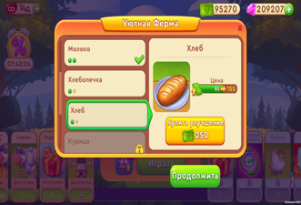
 | 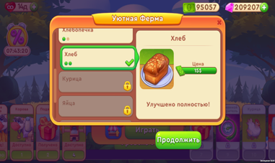
 | 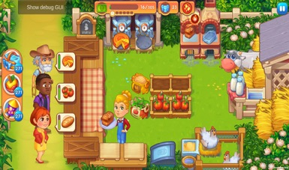

Наименование бага | Несоответствие иконки молоко у покупателя и продавца
Название документа | Баг-репорт ID.12
Проект | тестирование ранней альфа-сборки игры Farming Fever
Дата проведения | 2024-09-07
Исполнитель | Олеся
Среда тестирования | ОС: Android 12 Устройсво: Pixel За XL; Galaxy Tab S6 SM-T865 Версия игры: bv:0.7.0.0. cv:0.7.0.01
Шаги теста | 1. Перейти по ссылке из присланого файла
 | 2. Установить игру
 | 3. Зайти в игру
 | 4. Дойти до уровня 2 где появляется корова
 | 5. Купить улучшение молока
 | 6. Дождаться покупателя молока
Фактический результат | Бутылки с молоком после улучшения имеют тот же дизайн, что и до улучшения
Ожидаемый результат | Молоко в бутылках после улучшения имеет новый дизайн, который соответствует запросу покупателя
Статус бага | Фактически результат не соответствует ожидаемому
Cерьезность бага | Minor
Приоритет устраниния бага | P2 Medium
Вложения | 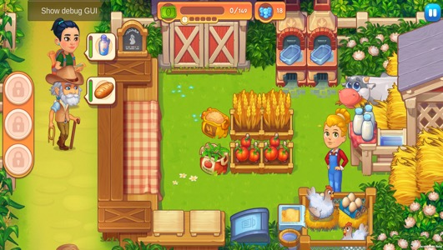

Наименование бага | Вытягивание картинки достижения
Название документа | Баг-репорт ID.13
Проект | тестирование ранней альфа-сборки игры Farming Fever
Дата проведения | 2024-09-07
Исполнитель | Олеся
Среда тестирования | ОС: Android 12 Устройсво: Pixel За XL; Galaxy Tab S6 SM-T865 Версия игры: bv:0.7.0.0. cv:0.7.0.01
Шаги теста | 1. Перейти по ссылке из присланого файла
 | 2. Установить игру
 | 3. Зайти в игру
 | 4. Пройти уровень
 | 5. Дождаться в меню как отразится открывшееся достижения
Фактический результат | Изображение открывшегося достижения после завершения уровня, вытягивается перемещается в центр экрана и белеет
Ожидаемый результат | Изображение открывшегося достижения после завершения уровня, перемещается в центр экрана без изменений цвета и деформаций
Статус бага | Фактически результат не соответствует ожидаемому
Cерьезность бага | Minor
Приоритет устраниния бага | P2 Medium
Вложения | 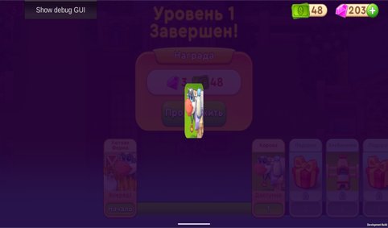
 | 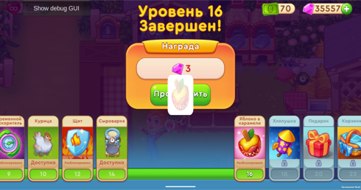

Наименование бага | Некорректный подсчет покупателей
Название документа | Баг-репорт ID.14
Проект | тестирование ранней альфа-сборки игры Farming Fever
Дата проведения | 2024-09-07
Исполнитель | Олеся
Среда тестирования | ОС: Android 12 Устройсво: Pixel За XL; Galaxy Tab S6 SM-T865 Версия игры: bv:0.7.0.0. cv:0.7.0.01
Шаги теста | 1. Перейти по ссылке из присланого файла
 | 2. Установить игру
 | 3. Зайти в игру
 | 4. Проходить уровень
Фактический результат | Счетчик покупателей уменьшается с приходом покупателей к прилавку
Ожидаемый результат | Счетчик покупателей уменьшается по факту продажи товара покупателю
Статус бага | Фактически результат не соответствует ожидаемому
Cерьезность бага | Major
Приоритет устраниния бага | P2 Medium
Вложения | 
 | 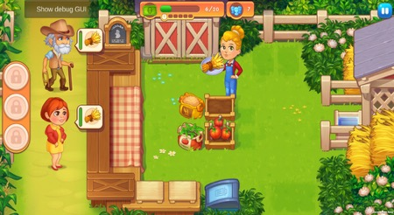
 | 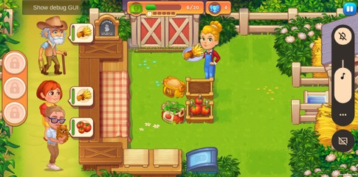
 | 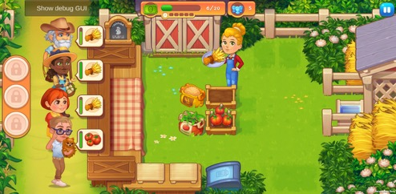

Наименование бага | Не отображается полное название игры на экране телефона
Название документа | Баг-репорт ID.15
Проект | тестирование ранней альфа-сборки игры Farming Fever
Дата проведения | 2024-09-07
Исполнитель | Олеся
Среда тестирования | ОС: Android 12 Устройсво: Pixel За XL; Galaxy Tab S6 SM-T865 Версия игры: bv:0.7.0.0. cv:0.7.0.01
Шаги теста | 1. Перейти по ссылке из присланого файла
 | 2. Установить игру
Фактический результат | На экране телефона отображается значок игры и не полное название
Ожидаемый результат | На экране телефона отображается значок игры и полное название
Статус бага | Фактически результат не соответствует ожидаемому
Cерьезность бага | Minor
Приоритет устраниния бага | P2 Medium
Вложения | 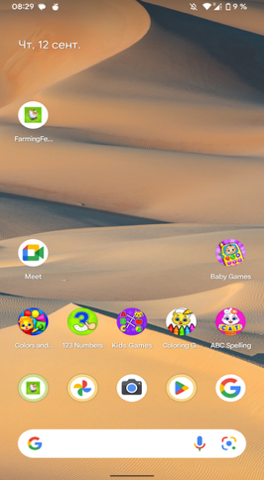

Наименование бага | игра не устанавливается на Android 15
Название документа | Баг-репорт ID.16
Проект | тестирование ранней альфа-сборки игры Farming Fever
Дата проведения | 2024-09-07
Исполнитель | Олеся
Среда тестирования | ОС: Android 15 Устройсво: Pixel 6 Версия игры: bv:0.7.0.0. cv:0.7.0.01
Шаги теста | 1. Перейти по ссылке из присланого файла
 | 2. Установить игру
Фактический результат | При установке из файла выдает ошибку
Ожидаемый результат | Игра должна установиться
Статус бага | Фактически результат не соответствует ожидаемому
Cерьезность бага | Critical
Приоритет устраниния бага | P1 High
Вложения | 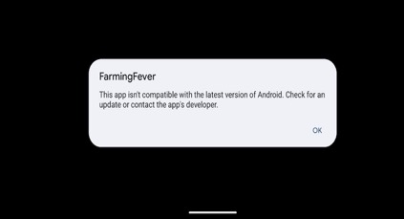
 | 